界面&功能
界面相关 |  |  |  | 功能规则

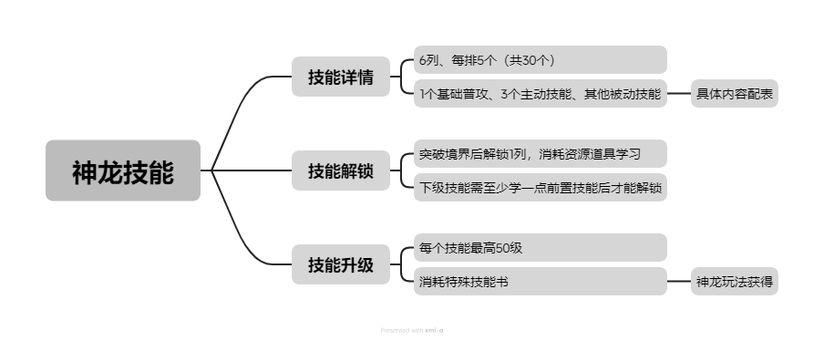
 | 思维导图 |  |  |  |  | 神龙技能 相关功能规则
 |  |  |  |  | 1.概述
 |  |  |  |  | ▶ | 神龙的基础功能
 |  |  |  |  | ▶ | 技能分主动与被动：1个基础普攻、2个主动技能、9个被动技能
 |  |  |  |  | ▶ | 技能的培养影响神龙整体伤害、属性
 |  |  |  |  | 2.技能解锁
 |  |  |  |  | ▶ | 突破境界后，解锁一列技能栏，消耗资源道具解锁、升级技能
 |  |  |  |  | ▶ | 每一列下一个技能需至少学习上级技能1级后才能学习
 |  |  |  |  | 3.技能升级资源
 |  |  |  |  | ▶ | 需消耗特殊技能书道具升级
 |  |  |  |  | ▶ | 道具来源方式为玩指定神龙玩法，详见对应玩法策划案
 |  |  |  |  | 4.技能界面
 |  |  |  |  | ▶ | 打开神龙系统后，点击技能页签进入
 |  |  |  |  | ▶ | 点击界面右侧技能图标，左侧切换显示对应技能详情，打开技能页面默认显示第一个技能
 |  |  |  |  | ▶ | 界面右侧技能栏位有三种状态：选中时高亮、普通状态、未解锁时置灰上锁
 | 功能入口 |  |  |  | ▶ | 技能激活解锁后，锁头消失、由置灰变为普通状态
 |  |  |  |  | ▶ | 当技能未解锁时左侧详情显示技能解锁条件，解锁后显示下级技能效果，满级后隐藏部分内容显示文字【当前技能已升级至最大】
 |  |  |  |  | ▶ | 资源道具数值预留最大数9999/9999，道具数量不足时，数字红色，够时绿色
 |  |  |  |  | ▶ | 【前往>】按钮，点击后跳转玩法系统
 |  |  |  |  | ▶ | 当资源道具不够升级时，【升级】按钮置灰，点击弹出气泡文字【物品不足】
 |  |  |  |  | 5.神龙战斗、技能逻辑
 |  |  |  |  | ▶ | 神龙作为伙伴，始终驻场协助战斗（全程自动）
 |  |  |  |  | ▶ | 普攻无释放条件，普攻会获得能量，能量条在主界面神龙生命条下显示
 |  |  |  |  | ▶ | 神龙能量会随着时间缓慢增长
 |  |  |  |  | ▶ | 神龙有2个主动技能，2个技能都有cd无法连续释放，其中一个技能为大招，大招需要能量条满时才能使用，使用后清空能量条，使用技能都不会涨能量槽
 |  |  |  |  | ▶ | 释放技能顺序为：优先大招—主动技能—普攻
 |  |  |  |  | ▶ | （战斗逻辑相关 详见对应策划案）
 |  |  |  |  | ▶ | 技能相关内容需要协商配置方式
 | 1.进入神龙系统后，点击右侧【技能】页签打开该界面

 | 神龙技能【当前为示例】

1
2
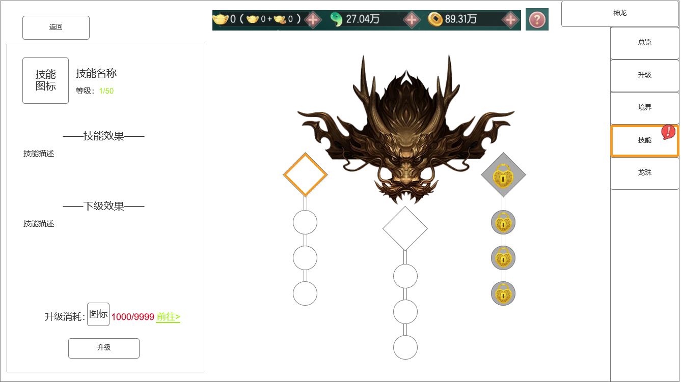
 |  | 1.技能详细内容
 |  | ▶ | 显示技能图标、名称、等级
 |  |  | （绿字、预留数字999/999）
 |  | ▶ | 技能效果、下级效果
 |  |  | （预留出技能文本描述的位置）
 |  | ▶ | 底部显示消耗资源道具
 |  |  | （点击小图标后打开通用道具描述tips）
 |  | ▶ | 资源道具数值预留最大数9999/9999
 |  |  | （道具数量不足时，数字红色，够时绿色）
 |  | ▶ | 【前往>】按钮，点击后跳转玩法系统
 |  | ▶ | 【升级】、【激活】按钮有两种颜色：普通有色、深色置灰
 |  | ▶ | 技能未解锁时，显示技能效果、解锁条件
 |  | ▶ | 技能升满级后，隐藏部分内容，显示【当前技能已升级至最大】
 |  | 2.界面中心内容
 |  | ▶ | 中心展示龙首，造型参考左图
 |  | ▶ | 技能栏共3列，每列1个主动技能、3个被动技能
 |  | ▶ | 技能栏框体造型整体由一条线连接贯通，其中第一个技能位要方形、下面四个圆形
 |  |  | （UI摆放方式参考左图）
 |  | ▶ | 技能位有3种状态：默认状态、当前选中高亮显示、未解锁时置灰上锁
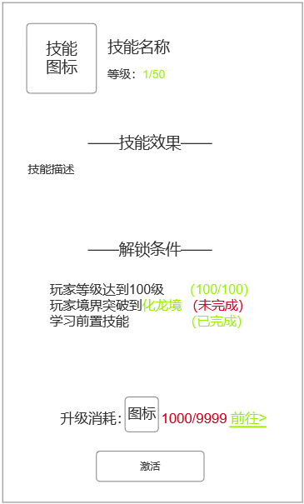
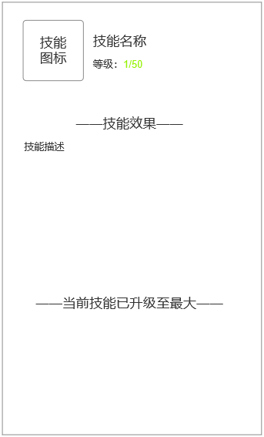
 |  | ▶ | 技能位中的技能图标美术单独出

技能未解锁、升满级时，显示内容改变

 | 无选框标示界面

参考界面
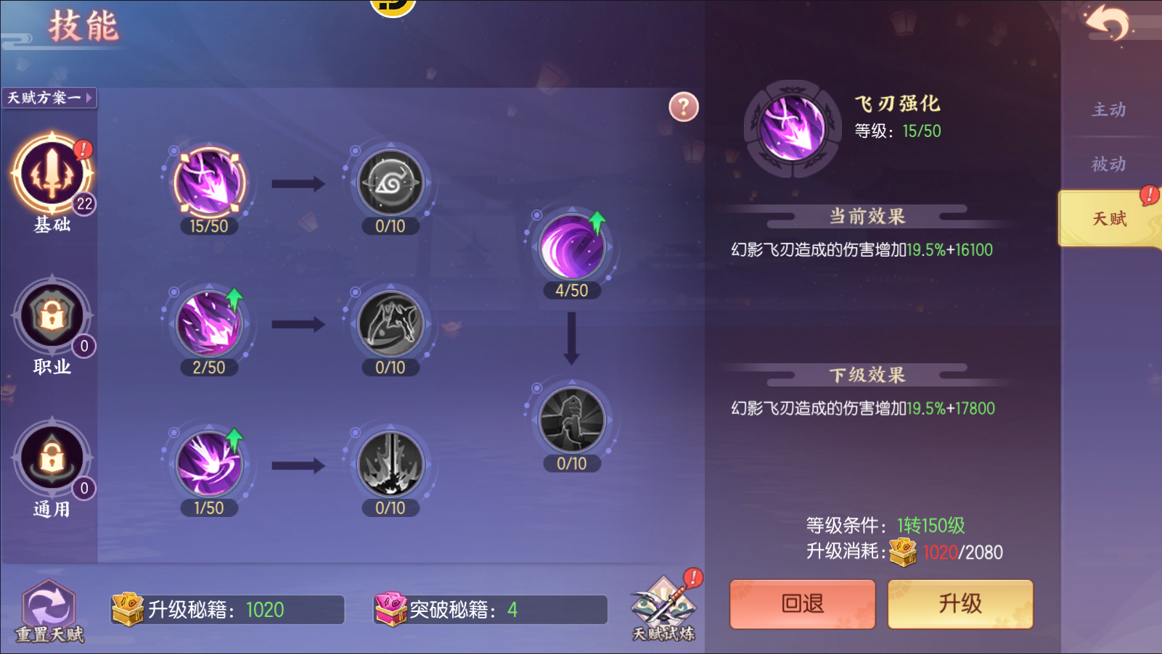
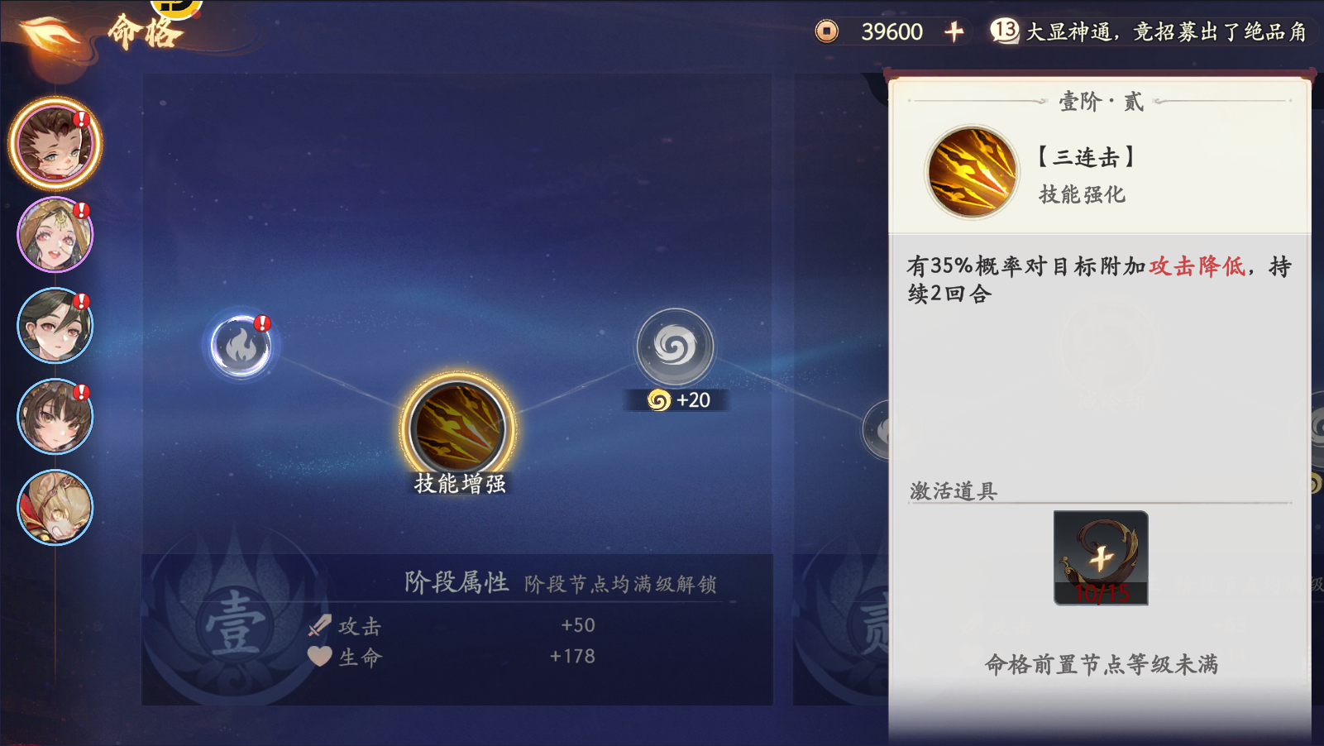
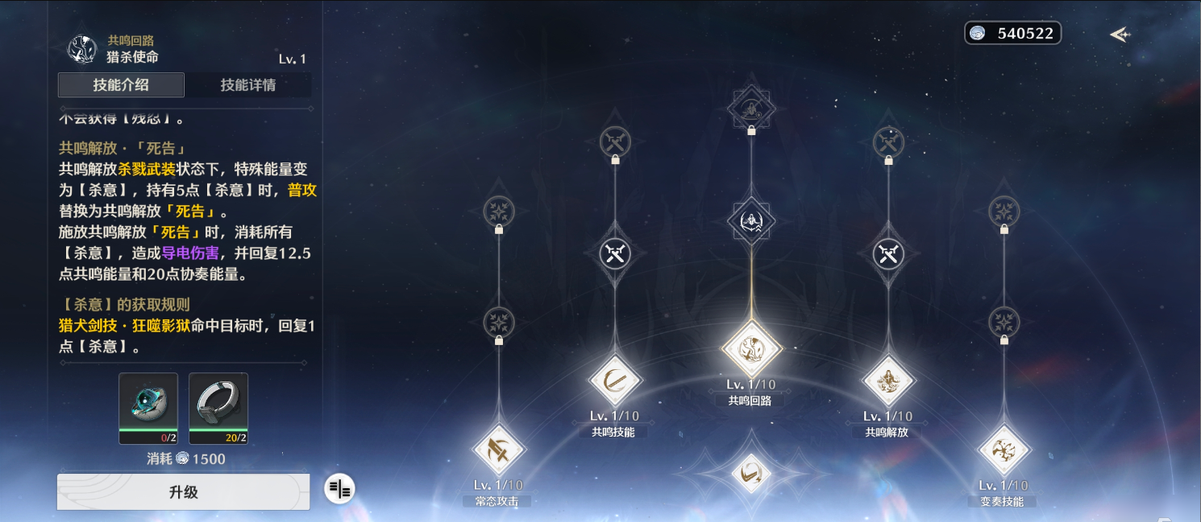
参考图

 | 神龙技能

